Feuil1
FÉDÉRATION FRANÇAISE DE PÉTANQUE ET DE JEU PROVENÇAL
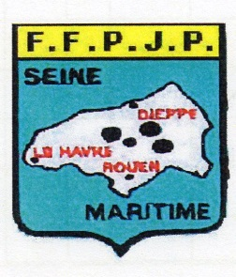
 | COMITÉ RÉGIONAL

 | COMITÉ DE SEINE-MARITIME

Samedi 25 Janvier 2020
Boulodrome de Saint Pierre les Elbeuf

PROMOTION TRIPLETTE

licences F.F.P.J.P 2020 exigées

Triplettes non homogènes autorisées

Organisation : La Boule Stéphanaise Tél: 06.84.38.00.43

Inscription: Sur place de 13h30 à 14h15

Jet du but: 14h30 Formule: 4 parties

Frais de participation: 12 € par équipe
( + 3€ frais entretien du boulodrome )

Indemnités : Frais de participation + 25% du club

Buvette et Sandwichs

 |  | Imprimé par nos soins

